Estadísticas
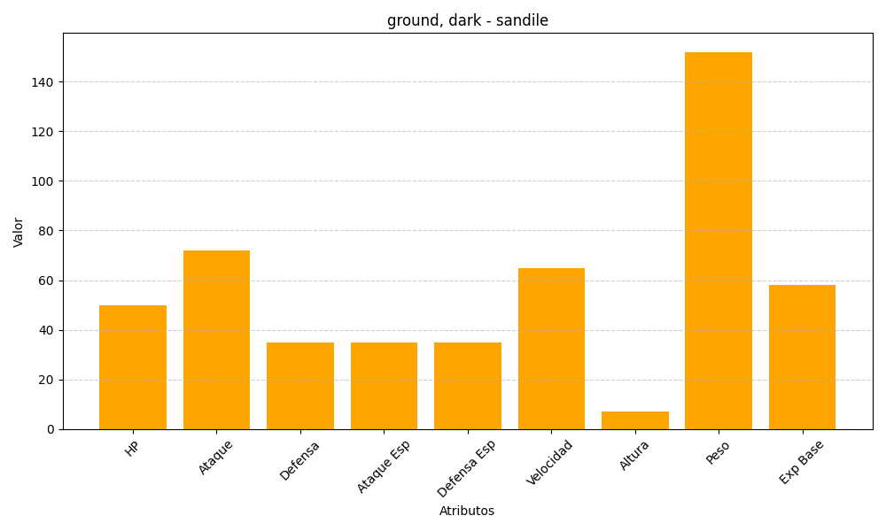
ID | Nombre | Tipo | HP | Ataque | Defensa | Ataque Especial | Defensa Especial | Velocidad | Altura | Peso | Experiencia Base
551 | sandile | ground, dark | 50 | 72 | 35 | 35 | 35 | 65 | 7 | 152 | 58

